gastos
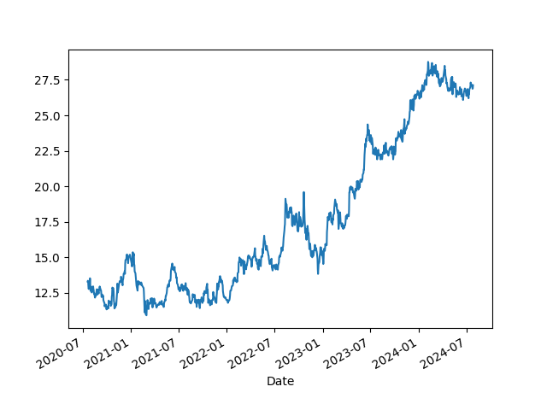
Tipo | Valor | Forma_Pagto
Energia | 200 | Dinheiro
Roupas | 150 | Cartão
Livros | 50 | Cartão
Aluguel | 800 | Pix
Remédios | 100 | Pix
Petshop | 80 | Dinheiro
Alimentação | 600 | Cartão
Jogos | 100 | Pix
 | 2080
Teste

